Tabela 1
Tabela 1: Podaci o osiguranju za period od 1. januara do 31. januara 2022. godine
Table 1: Insurance data for the period 1 January - 31 January 2022

Šifra Code | Vrste osiguranja/ Class of Insurance | Osiguranja/ Policies |  | Štete/ Claims
 |  | Broj osiguranja/ Number of Insurance | Bruto fakturisana premija/ Gross written premium GWP (€) | Broj šteta/ Number of Claims | Riješene štete/ Settled Claims
 |  |  |  |  | Broj/ Number | Iznos/ Amount (€)
01 | Osiguranje od nezgode/ Accident insurance | 32,225 | 1,176,707 | 1,257 | 685 | 441,241
02 | Zdravstveno osiguranje/ Health insurance | 9,124 | 313,413 | 2,491 | 791 | 67,388
03 | Osiguranje motornih vozila/ Motor vehicle Insurance | 14,275 | 378,185 | 417 | 167 | 159,434
04 | Osiguranje šinskih vozila/ Railway rolling stock insurance | 7 | 4,633 | 0 | 0 | 0
05 | Osiguranje vazduhoplova/ Aircraft insurance | 6 | 196 | 2 | 0 | 0
06 | Osiguranje plovnih objekata/ Vessel insurance | 28 | 65,894 | 1 | 0 | 0
07 | Osiguranje robe u prevozu/ Goods in transit insurance | 77 | 150,220 | 29 | 27 | 3,570
08 | Osiguranje imovine od požara i drugih opasnosti/ Insurance against fire and other threats to property | 31,322 | 565,513 | 78 | 26 | 20,008
09 | Ostala osiguranja imovine/ Other damage to property | 16,011 | 1,860,966 | 243 | 71 | 609,702
10 | Osiguranje od odgovornosti za upotrebu motornih vozila/ Motor vehicles liability insurance | 219,284 | 2,458,782 | 2,521 | 880 | 835,243
11 | Osiguranje od odgovornosti za upotrebu vazduhoplova/ Aircraft liability insurance | 18 | 1,835 | 3 | 3 | 300
12 | Osiguranje od odgovornosti za upotrebu plovihih objekata/ Vessel liability insurance | 1,575 | 5,105 | 5 | 2 | 8,950
13 | Osiguranje od opšte odgovornosti za štetu/ General liability insurance | 2,110 | 331,414 | 199 | 6 | 3,668
14 | Osiguranje kredita/ Credit insurance | 4,801 | 252,386 | 12 | 0 | 0
15 | Osiguranje jemstva/ Suretyship insurance | 177 | 3,691 | 7 | 3 | 3,197
16 | Osiguranje finansijskih gubitaka/ Financial loss insurance | 4,494 | 25,490 | 26 | 24 | 1,977
17 | Osiguranje troškova pravne zaštite/ Legal expense insurance | 1,668 | 562 | 2 | 0 | 0
18 | Putno osiguranje/ Travel insurance | 49,755 | 89,313 | 847 | 525 | 56,871
19 | Druge vrste neživotnih osiguranja/ Other classes of non-life insurance | 1,221 | 2,846 | 1 | 0 | 0
20 | Osiguranje života/ Life insurance | 66,968 | 1,244,596 | 347 | 165 | 737,632
21 | Rentno osiguranje/ Annuity insurance | 143 | 2,046 | 14 | 7 | 2,778
22 | Dopunsko osiguranje lica uz osiguranje života/ Supplementary insurance in addition to life insurance | 42,225 | 94,460 | 188 | 28 | 19,459
23 | Druge vrste životnih osiguranje/ Other classes of life insurance | 36 | 500 | 0 | 0 | 0
 | UKUPNO (neživotna osiguranja, vrste 01 - 19) TOTAL (non-life insurance, lines 01 -19) | 388,178 | 7,687,151 | 8,141 | 3,210 | 2,211,549
 | UKUPNO (životna osiguranja, vrste 20 - 23) TOTAL (life insurance 20 - 23) | 109,372 | 1,341,602 | 549 | 200 | 759,868
 | UKUPNO / TOTAL | 497,550 | 9,028,753 | 8,690 | 3,410 | 2,971,417
Izvor/Source: ANO/ISA

Grafik 1: Učešće vrsta osiguranja u ukupnoj BFP
Chart 1: Share of classes of insurance in total GWP
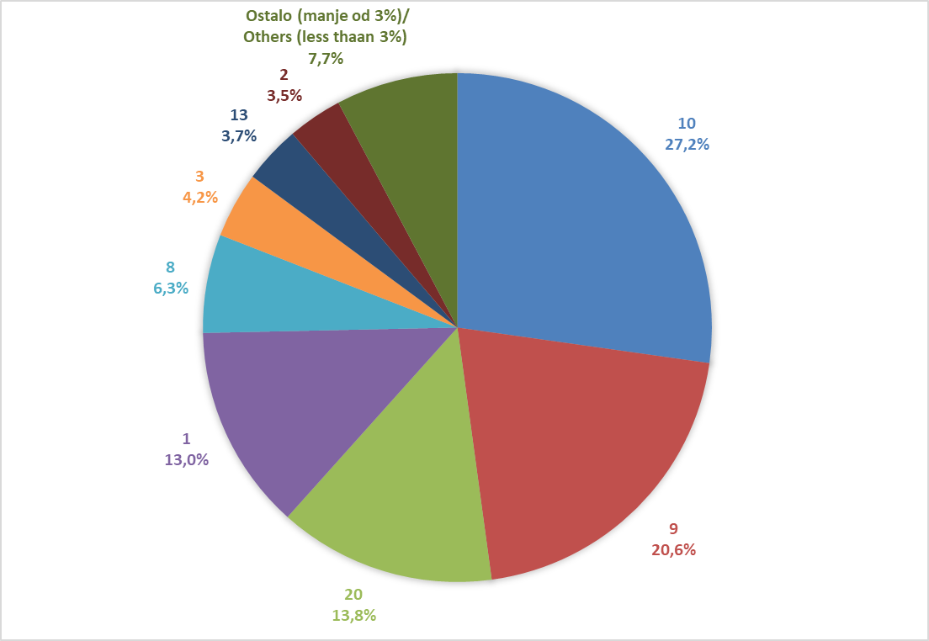

Izvor/Source: ANO/ISA

Sadržaj/Contents

